조합표
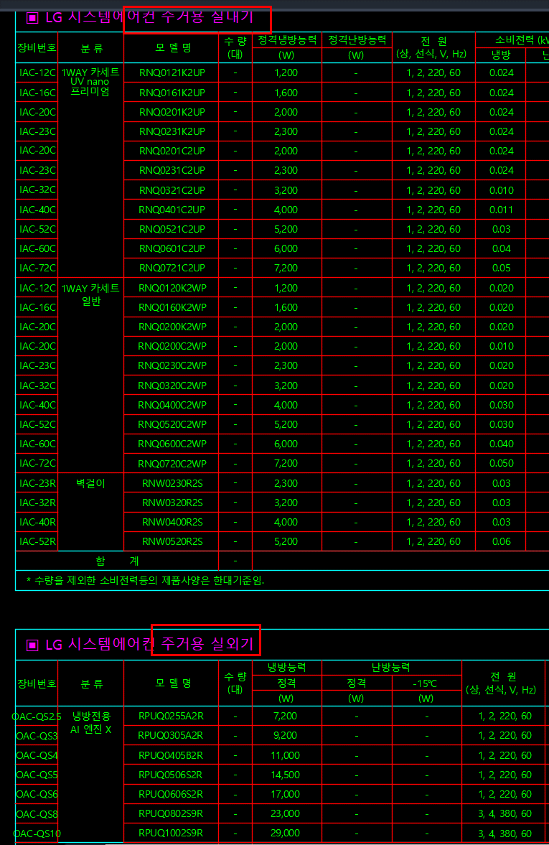
실내기–실외기 조합 가능 여부 확인표 · 행 = 실외기 / 열 = 실내기
O = 연결 가능한 것으로 이해한 조합입니다. 실제로는 불가하면 X로 고쳐 주세요. | X = 계열이 달라 연결 불가로 본 조합. | -(하이픈) = 멀티(실외기 1대 ↔ 실내기 여러 대) 조합 대상이 아닌 실외기(단품·칠러 등). 노란 O 칸만 확인해 주시고, 불가한 조합의 사유는 맨 오른쪽 [비고] 열에 작성 부탁드립니다.
실외기 실내기 |  |  |  | 시스템보일러(AWHP 전용·1:1) AWHP 싱글 시스템보일러 | 1WAY 카세트 MULTI (ALL in 1) | 1WAY 카세트 Multi V 실내기(민수전용) | 1WAY 카세트 Multi V 실내기(조달전용) | 1WAY 카세트 Multi V 실내기(큐레이션) | 2WAY 카세트 Multi V 실내기(조달전용) | 2WAY 카세트 Multi V 실내기(큐레이션) | 2WAY 카세트 SINGLE / Universal | 4WAY 카세트(듀얼베인) Multi V 실내기(민수전용) | 4WAY 카세트(듀얼베인) Multi V 실내기(조달전용) | 1WAY 카세트(듀얼베인) Multi V S(주거) (4way->1way수정) | 4WAY 카세트(듀얼베인) SINGLE / Universal | 4WAY 카세트 Multi V 실내기(민수전용) | 4WAY 카세트 Multi V 실내기(조달전용) | 4WAY 카세트 Multi V 실내기(큐레이션) | 기타(V계열·확인요망) SINGLE / Universal | 덕트(고정압) Multi V 실내기(민수전용) | 덕트(고정압) Multi V 실내기(조달전용) | 덕트(고정압) Multi V 실내기(천장매립덕트) | 덕트(대공간) Multi V 실내기(대공간덕트) | 덕트(저정압) Multi V 실내기(민수전용) | 바닥상치형 Multi V 실내기(민수전용) | 벽걸이형 MULTI (ALL in 1) | 벽걸이형 Multi V 실내기(민수전용) | 벽걸이형 Multi V 실내기(조달전용) | 벽걸이형 SINGLE / Universal | 상업용 천장형 Multi V 실내기(민수전용) | 스탠드·패키지형(확인요망) SINGLE / Universal | 스탠드형 Multi V 실내기(민수전용) | 스탠드형 Multi V 실내기(조달전용) | 시스템보일러 Multi V 실내기(시스템보일러) | 원형 카세트(노출) Multi V 실내기(민수전용) | 원형 카세트(매립) Multi V 실내기(민수전용) | 원형 카세트(매립) Multi V 실내기(조달전용) | 천장형 카세트 SINGLE / Universal | 천장형(확인요망) Smart Multi V S(주거_냉방전용) | 천장형 Multi V S(주거) | DOAS(외기처리 공조기) DOAS / Slim DOAS | FCU(팬코일 유닛) FCU | 비고 (X 사유)
계열 | 중분류 | 시리즈 | 모델수 | AWHP 2개 | EHP 29개 | EHP 7개 | EHP 7개 | EHP 7개 | EHP 3개 | EHP 3개 | EHP 2개 | EHP 22개 | EHP 18개 | EHP 22개 | EHP 16개 | EHP 13개 | EHP 13개 | EHP 10개 | EHP 4개 | EHP 10개 | EHP 10개 | EHP 6개 | EHP 8개 | EHP 3개 | EHP 10개 | EHP 4개 | EHP 4개 | EHP 4개 | EHP 2개 | EHP 2개 | EHP 56개 | EHP 2개 | EHP 2개 | EHP 5개 | EHP 8개 | EHP 4개 | EHP 4개 | EHP 72개 | EHP 32개 | EHP 20개 | EHP 6개 | EHP 51개
수냉식 | 수냉식 스크롤 칠러 | Water-Cooled Scroll Chiller | 11 | X | X | X | X | X | X | X | X | X | X | X | X | X | X | X | X | X | X | X | X | X | X | X | X | X | X | X | X | X | X | X | X | X | X | X | X | X | X | X
수냉식 | 수냉식 | Multi V Water 5 | 21 | X | X | X | X | X | X | X | X | X | X | X | X | X | X | X | X | X | X | X | X | X | X | X | X | X | X | X | X | X | X | X | X | X | X | X | X | X | X | X
수냉식 | 수냉식 | Multi V Water IV | 38 | X | X | X | X | X | X | X | X | X | X | X | X | X | X | X | X | X | X | X | X | X | X | X | X | X | X | X | X | X | X | X | X | X | X | X | X | X | X | X
수냉식 | 수냉식 | Multi V Water S | 3 | X | X | X | X | X | X | X | X | X | X | X | X | X | X | X | X | X | X | X | X | X | X | X | X | X | X | X | X | X | X | X | X | X | X | X | X | X | X | X
AWHP | AWHP | AWHP 싱글 시스템보일러 | 2 | － | X | X | X | X | X | X | X | X | X | X | X | X | X | X | X | X | X | X | X | X | X | X | X | X | X | X | X | X | X | X | X | X | X | X | X | X | X | X
AWHP | AWHP | AWHP 일체형 시스템보일러 | 3 | － | X | X | X | X | X | X | X | X | X | X | X | X | X | X | X | X | X | X | X | X | X | X | X | X | X | X | X | X | X | X | X | X | X | X | X | X | X | X
CDU | 냉장·냉동 CDU | CDU | 33 | X | X | X | X | X | X | X | X | X | X | X | X | X | X | X | X | X | X | X | X | X | X | X | X | X | X | X | X | X | X | X | X | X | X | X | X | X | X | X
CDU | 냉장·냉동 CDU | Cold Chain CDU | 20 | X | X | X | X | X | X | X | X | X | X | X | X | X | X | X | X | X | X | X | X | X | X | X | X | X | X | X | X | X | X | X | X | X | X | X | X | X | X | X
Chiller | 공랭식 스크롤 칠러 | Air-Cooled Scroll Chiller | 42 | X | X | X | X | X | X | X | X | X | X | X | X | X | X | X | X | X | X | X | X | X | X | X | X | X | X | X | X | X | X | X | X | X | X | X | X | X | X | X
EHP | 가정용 멀티(ALL in 1) | MULTI (ALL in 1) | 8 | X | 전용 제품 | X | X | X | X | X | X | X | X | X | X | X | X | X | X | X | X | X | X | X | X | X | X | X | X | X | X | X | X | X | X | X | X | X | X | X | X | X
EHP | 냉난방 절환형 | Multi V 실외기(큐레이션) | 2 | X | X | O | O | O | O | O | X | O | O | X | X | O | O | O | X | O | O | O | X | O | O | X | O | O | X | O | X | O | O | O | O | O | O | X | X | X | X | X
EHP | 냉난방 절환형 | Multi V i(공장형) | 37 | X | X | O | O | O | O | O | X | O | O | X | X | O | O | O | X | O | O | O | O | O | O | X | O | O | X | O | X | O | O | O | O | O | O | X | X | X | X | X
EHP | 냉난방 절환형 | Multi V i(슈프림) | 45 | X | X | O | O | O | O | O | X | O | O | X | X | O | O | O | X | O | O | O | O | O | O | X | O | O | X | O | X | O | O | O | O | O | O | X | X | X | X | X
EHP | 냉난방 절환형 | Multi V i(슈프림라이트) | 37 | X | X | O | O | O | O | O | X | O | O | X | X | O | O | O | X | O | O | O | O | O | O | X | O | O | X | O | X | O | O | O | O | O | O | X | X | X | X | X
EHP | 냉난방 절환형 | Multi V i(프리미엄) | 45 | X | X | O | O | O | O | O | X | O | O | X | X | O | O | O | X | O | O | O | O | O | O | X | O | O | X | O | X | O | O | O | O | O | O | X | X | X | X | X
EHP | 냉난방 절환형 | Multi V i(프리미엄라이트) | 37 | X | X | O | O | O | O | O | X | O | O | X | X | O | O | O | X | O | O | O | O | O | O | X | O | O | X | O | X | O | O | O | O | O | O | X | X | X | X | X
EHP | 냉난방 절환형 | Multi V S | 9 | X | X | O | O | O | O | O | X | O | O | X | X | O | O | O | X | O | O | O | X | O | O | X | O | O | X | O | X | O | O | O | O | O | O | X | X | X | X | X
EHP | 냉난방 절환형 | Multi V S(상업) | 1 | X | X | O | O | O | O | O | X | O | O | X | X | O | O | O | X | O | O | O | X | O | O | X | O | O | X | O | X | O | O | O | O | O | O | X | X | X | X | X
EHP | 냉난방 절환형 | Multi V S(주거)->주거가 아니라 냉방전용인듯합니다 | 14 | X | X | O | O | O | O | O | X | O | O | X | X | O | O | O | X | O | O | O | X | O | O | X | O | O | X | O | X | O | O | O | O | O | O | X | X | X | X | X
EHP | 냉난방 절환형 | Multi V S(R32) | 6 | X | X | O | O | O | O | O | X | O | O | X | X | O | O | O | X | O | O | O | X | O | O | X | O | O | X | O | X | O | O | O | O | O | O | X | X | X | X | X
EHP | 냉난방 절환형 | Multi V Super 5(고급형) | 4 | X | X | O | O | O | O | O | X | O | O | X | X | O | O | O | X | O | O | O | X | O | O | X | O | O | X | O | X | O | O | O | O | O | O | X | X | X | X | X
EHP | 냉난방 절환형 | Multi V Super 5(공장형) | 37 | X | X | O | O | O | O | O | X | O | O | X | X | O | O | O | X | O | O | O | X | O | O | X | O | O | X | O | X | O | O | O | O | O | O | X | X | X | X | X
EHP | 냉난방 절환형 | Multi V Super 5(슈프림) | 38 | X | X | O | O | O | O | O | X | O | O | X | X | O | O | O | X | O | O | O | X | O | O | X | O | O | X | O | X | O | O | O | O | O | O | X | X | X | X | X
EHP | 냉난방 절환형 | Multi V Super 5(프리미엄) | 38 | X | X | O | O | O | O | O | X | O | O | X | X | O | O | O | X | O | O | O | X | O | O | X | O | O | X | O | X | O | O | O | O | O | O | X | X | X | X | X
EHP | 냉난방 절환형 | Multi V Super 5(한랭지향_X9H) | 53 | X | X | O | O | O | O | O | X | O | O | X | X | O | O | O | X | O | O | O | X | O | O | X | O | O | X | O | X | O | O | O | O | O | O | X | X | X | X | X
EHP | 냉난방 절환형 | TA Multi V Super 5(고급형) | 50 | X | X | O | O | O | O | O | X | O | O | X | X | O | O | O | X | O | O | O | X | O | O | X | O | O | X | O | X | O | O | O | O | O | O | X | X | X | X | X
EHP | 냉난방 절환형 | TA Multi V Super 5(일반형) | 6 | X | X | O | O | O | O | O | X | O | O | X | X | O | O | O | X | O | O | O | X | O | O | X | O | O | X | O | X | O | O | O | O | O | O | X | X | X | X | X
EHP | 냉방전용 | Multi V S | 5 | X | X | O | O | O | O | O | X | O | O | X | X | O | O | O | X | O | O | O | X | O | O | X | O | O | X | O | X | O | O | O | O | O | O | X | X | X | X | X
EHP | 냉방전용 | Multi V Super 5(일반형_냉전) | 98 | X | X | O | O | O | O | O | X | O | O | X | X | O | O | O | X | O | O | O | X | O | O | X | O | O | X | O | X | O | O | O | O | O | O | X | X | X | X | X
EHP | 냉방전용 | Smart Multi V S(주거_냉방전용) | 10 | X | X | X | X | X | X | X | X | X | X | O | X | X | X | X | X | X | X | X | X | X | X | X | X | X | X | X | X | X | X | X | X | X | X | X | X | O | X | X
EHP | 동시형 | Multi V i(동시형) | 4 | X | X | O | O | O | O | O | X | O | O | X | X | O | O | O | X | O | O | O | X | O | O | X | O | O | X | O | X | O | O | O | O | O | O | X | X | X | O | X
EHP | 동시형 | Multi V Super 5(동시형) | 45 | X | X | O | O | O | O | O | X | O | O | X | X | O | O | O | X | O | O | O | X | O | O | X | O | O | X | O | X | O | O | O | O | O | O | X | X | X | O | X
EHP | 시스템 에어컨(단품) | SINGLE / Universal | 58 | X | － | － | － | － | － | － | － | － | － | － | － | － | － | － | － | － | － | － | － | － | － | － | － | － | － | － | － | － | － | － | － | － | － | － | － | － | － | －
GHP | GHP | GHP Super III | 14 | X | X | X | X | X | X | X | X | X | X | X | X | X | X | X | X | X | X | X | O | X | X | X | X | X | X | X | X | X | X | X | X | X | X | X | X | X | X | X
GHP | GHP | Multi V 실외기(큐레이션) | 1 | X | X | X | X | X | X | X | X | X | X | X | X | X | X | X | X | X | X | X | X | X | X | X | X | X | X | X | X | X | X | X | X | X | X | X | X | X | X | X

 |  |  |  |  | 주거용 냉방전용 실외기는 전용 실내기가 별도로 있음

